Device1_25C_ibus_sweep_3.3A
ibat_set | ibus_set | external_ibus_voltage | external_ibus_cal | ibus_sns_voltage | ibus_sns_ibus_cal | error
0.1000973 | 0.1021136 | 0.0150569 | 0.0602276 | 0.019778 | 0.117718656 | 15.282054496 | Fully DCM
0.200192 | 0.1708301 | 0.0304452 | 0.1217808 | 0.0291145 | 0.173289504 | 1.4396783705
0.3001444 | 0.2439652 | 0.0481289 | 0.1925156 | 0.0415454 | 0.2472782208 | 1.3579890902
None
0.5001562 | 0.3865115 | 0.0837418 | 0.3349672 | 0.0655196 | 0.3899726592 | 0.89548673196
0.6001583 | 0.4580116 | 0.1020141 | 0.4080564 | 0.0780312 | 0.4644417024 | 1.4039169314
0.7001931 | 0.5298696 | 0.1202416 | 0.4809664 | 0.0899057 | 0.5351187264 | 0.99064494359
0.8002299 | 0.6019823 | 0.1384506 | 0.5538024 | 0.1019514 | 0.6068147328 | 0.80275330354
0.900208 | 0.6745781 | 0.1564725 | 0.62589 | 0.1143504 | 0.6806135808 | 0.89470452717
1.000158 | 0.7474232 | 0.1755796 | 0.7023184 | 0.1267166 | 0.7542172032 | 0.90899014106
1.100189 | 0.8205038 | 0.1939839 | 0.7759356 | 0.1390657 | 0.8277190464 | 0.87936782255
1.300183 | 0.9681009 | 0.2307895 | 0.923158 | 0.1636713 | 0.9741715776 | 0.62707075265
1.40018 | 1.041997 | 0.2490667 | 0.9962668 | 0.1759284 | 1.0471258368 | 0.49221224245
1.500268 | 1.116319 | 0.2711031 | 1.0844124 | 0.1874094 | 1.1154607488 | -0.076882253191
1.600318 | 1.191119 | 0.2896866 | 1.1587464 | 0.1998282 | 1.1893774464 | -0.14621155401
1.700256 | 1.266237 | 0.308972 | 1.235888 | 0.2125276 | 1.2649642752 | -0.10051236854
1.800221 | 1.341715 | 0.3282922 | 1.3131688 | 0.2259122 | 1.3446294144 | 0.21721560838
1.900215 | 1.417301 | 0.3474834 | 1.3899336 | 0.2384072 | 1.4189996544 | 0.11985135127
2.000272 | 1.493244 | 0.3665096 | 1.4660384 | 0.251962 | 1.499677824 | 0.43086220336
2.100284 | 1.569469 | 0.3862862 | 1.5451448 | 0.2646409 | 1.5751426368 | 0.36150040555
2.200278 | 1.646003 | 0.4059249 | 1.6236996 | 0.2771409 | 1.6495426368 | 0.21504437112
2.300293 | 1.723183 | 0.4249485 | 1.699794 | 0.2904521 | 1.7287708992 | 0.32427775808
2.400337 | 1.800442 | 0.4441319 | 1.7765276 | 0.3031789 | 1.8045208128 | 0.22654508171
2.500309 | 1.877853 | 0.4639215 | 1.855686 | 0.3161318 | 1.8816164736 | 0.2004136426
2.600273 | 1.956093 | 0.4832833 | 1.9331332 | 0.3291216 | 1.9589317632 | 0.14512414287
2.700322 | 2.034088 | 0.5031585 | 2.012634 | 0.3425751 | 2.0390069952 | 0.24182804284
2.800262 | 2.112739 | 0.5232132 | 2.0928528 | 0.3556414 | 2.1167776128 | 0.19115531071
3.000353 | 2.270616 | 0.5627261 | 2.2509044 | 0.3820079 | 2.2737110208 | 0.13630753945
3.10037 | 2.350077 | 0.5832943 | 2.3331772 | 0.3947127 | 2.3493299904 | -0.031786601035
3.200346 | 2.430019 | 0.6031742 | 2.4126968 | 0.4075483 | 2.4257274816 | -0.17660431462
3.400419 | 2.590634 | 0.6434141 | 2.5736564 | 0.43416 | 2.58412032 | -0.25143188887
3.500339 | 2.671522 | 0.6636022 | 2.6544088 | 0.4474461 | 2.6631991872 | -0.31153824674
3.600444 | 2.752772 | 0.6837566 | 2.7350264 | 0.4613804 | 2.7461361408 | -0.24106098144
3.700416 | 2.834298 | 0.7047506 | 2.8190024 | 0.474573 | 2.824658496 | -0.34010199351
3.800452 | 2.916302 | 0.724967 | 2.899868 | 0.4885083 | 2.9076014016 | -0.29834353232
3.900369 | 2.998799 | 0.7456015 | 2.982406 | 0.5021952 | 2.9890658304 | -0.32456892243
4.000421 | 3.081179 | 0.7663953 | 3.0655812 | 0.5163709 | 3.0734395968 | -0.25118317371
4.100383 | 3.164247 | 0.7875994 | 3.1503976 | 0.5297384 | 3.1530029568 | -0.35534657061
4.300384 | 3.33061 | 0.8296477 | 3.3185908 | 0.5581826 | 3.3223028352 | -0.24941871909

Input_Current Sense peak
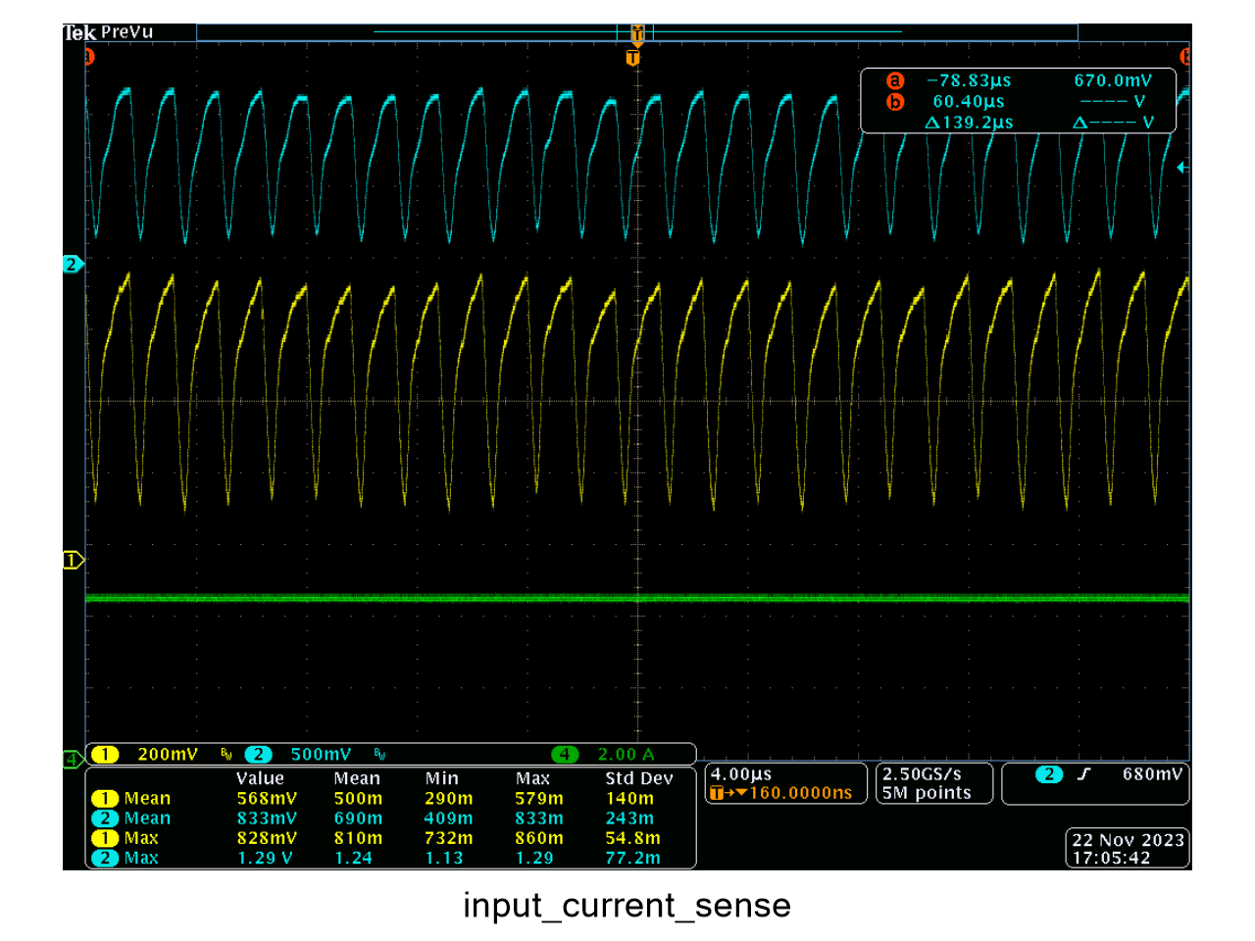

Device1_85C_ibus_sweep_3.3A
ibat_set | ibus_set | external_ibus_voltage | external_ibus_cal | ibus_sns_voltage | ibus_sns_ibus_cal | error
0.1001183 | 0.0963851 | 0.0328825 | 0.13153 | 0.0296201 | 0.1762988352 | 82.910880624
0.2002127 | 0.1656533 | 0.0309275 | 0.12371 | 0.0283774 | 0.1689022848 | 1.961316074
0.3001621 | 0.2362837 | 0.049348 | 0.197392 | 0.0406803 | 0.2421291456 | 2.4739097957
0.4001637 | 0.3076906 | 0.0681334 | 0.2725336 | 0.0524242 | 0.3120288384 | 1.4099353051
0.5001815 | 0.3795025 | 0.0841631 | 0.3366524 | 0.0637864 | 0.3796566528 | 0.040619706063
0.6001708 | 0.4514516 | 0.1032523 | 0.4130092 | 0.0762762 | 0.4539959424 | 0.5635914016
0.8002537 | 0.5967258 | 0.1383213 | 0.5532852 | 0.0989347 | 0.5888593344 | -1.3182714071
0.9002256 | 0.6700525 | 0.1585972 | 0.6343888 | 0.1124919 | 0.6695517888 | -0.074727159439
None
1.100217 | 0.8175082 | 0.1952007 | 0.7808028 | 0.1381159 | 0.8220658368 | 0.5575034966
1.20022 | 0.892054 | 0.2138816 | 0.8555264 | 0.1505817 | 0.8962622784 | 0.47175153074
1.300212 | 0.9669182 | 0.2326826 | 0.9307304 | 0.16278 | 0.96886656 | 0.20150205054
1.40021 | 1.041813 | 0.2523043 | 1.0092172 | 0.1762139 | 1.0488251328 | 0.6730701959
1.500289 | 1.117296 | 0.271066 | 1.084264 | 0.1878589 | 1.1181361728 | 0.075196975555
1.600341 | 1.193233 | 0.2909846 | 1.1639384 | 0.2020463 | 1.2025795776 | 0.78329861812
1.700279 | 1.269459 | 0.3091405 | 1.236562 | 0.213625 | 1.271496 | 0.1604620551
1.800249 | 1.346111 | 0.3281909 | 1.3127636 | 0.2264823 | 1.3480226496 | 0.14201277606
2.000296 | 1.500627 | 0.3662868 | 1.4651472 | 0.2517228 | 1.4982541056 | -0.15812686297
2.100302 | 1.578381 | 0.389538 | 1.558152 | 0.2667483 | 1.5876858816 | 0.58952062905
2.200298 | 1.656464 | 0.4076855 | 1.630742 | 0.2791322 | 1.6613948544 | 0.29767350211
2.300303 | 1.735075 | 0.4291382 | 1.7165528 | 0.2923916 | 1.7403148032 | 0.30199289368
2.400354 | 1.813771 | 0.4485507 | 1.7942028 | 0.3053419 | 1.8173949888 | 0.19980409875
2.500341 | 1.893287 | 0.4688952 | 1.8755808 | 0.3192563 | 1.9002134976 | 0.36584509374
2.600307 | 1.973086 | 0.4854353 | 1.9417412 | 0.3308172 | 1.9690239744 | -0.20587169541
2.700336 | 2.052584 | 0.5124979 | 2.0499916 | 0.3479354 | 2.0709115008 | 0.89289894104
2.800298 | 2.13316 | 0.5293769 | 2.1175076 | 0.358516 | 2.133887232 | 0.034091769956
2.900421 | 2.213623 | 0.5478864 | 2.1915456 | 0.3714511 | 2.2108769472 | -0.12405241543
3.200368 | 2.458155 | 0.6099133 | 2.4396532 | 0.412018 | 2.452331136 | -0.23692012912
3.30042 | 2.540309 | 0.6279809 | 2.5119236 | 0.4248542 | 2.5287321984 | -0.45572415009
3.400455 | 2.622826 | 0.6500245 | 2.600098 | 0.4387758 | 2.6115935616 | -0.42825709368
3.500374 | 2.705965 | 0.6707423 | 2.6829692 | 0.4517687 | 2.6889273024 | -0.6296348105
3.600477 | 2.789659 | 0.692431 | 2.769724 | 0.4673071 | 2.7814118592 | -0.29563257732
3.700446 | 2.873546 | 0.7164035 | 2.865614 | 0.482431 | 2.871429312 | -0.073661183778
3.800491 | 2.957757 | 0.7356209 | 2.9424836 | 0.4955169 | 2.9493165888 | -0.28536526834
3.900413 | 3.042457 | 0.757113 | 3.028452 | 0.5101375 | 3.0363384 | -0.20110719724
4.000459 | 3.127349 | 0.7779904 | 3.1119616 | 0.5246311 | 3.1226043072 | -0.15171612762
4.100417 | 3.213081 | 0.8062754 | 3.2251016 | 0.5425197 | 3.2290772544 | 0.49784784137
4.200453 | 3.297697 | 0.8229954 | 3.2919816 | 0.5535639 | 3.2948123328 | -0.087475204666

Device3_85C_ibus_sweep_3.3A
ibat_set | ibus_set | ibus_sns_voltage | ibus_sns_ibus_cal | error
0.100096 | 0.08326007 | 0.0130697 | 0.0777908544 | -6.5688337759
0.2001947 | 0.1527524 | 0.0279723 | 0.1664911296 | 8.9941170155
0.3001474 | 0.2236311 | 0.0522218 | 0.3108241536 | 38.989681489
0.4001566 | 0.295473 | 0.0522218 | 0.3108241536 | 5.1954505488
0.5001708 | 0.3676381 | 0.0637057 | 0.3791763264 | 3.1384740591
0.6001637 | 0.4402945 | 0.0743063 | 0.4422710976 | 0.44892625277
0.7001973 | 0.5132104 | 0.086371 | 0.514080192 | 0.1694805873
0.8002423 | 0.5867719 | 0.0985013 | 0.5862797376 | -0.083876272875
0.9002141 | 0.6606991 | 0.112943 | 0.672236736 | 1.7462769361
1.000174 | 0.7353709 | 0.1258951 | 0.7493276352 | 1.897917799
1.100201 | 0.8104544 | 0.1395108 | 0.8303682816 | 0.7459598099
1.200207 | 0.8860395 | 0.1637155 | 0.974434656 | 0.71771304535
1.300203 | 0.9619394 | 0.1637155 | 0.974434656 | 1.2989649868
1.400194 | 1.038006 | 0.1766074 | 1.0511672448 | 1.2679353299
1.500268 | 1.115174 | 0.1892295 | 1.126293984 | 0.99715237263
1.600322 | 1.192614 | 0.1999687 | 1.1902137024 | -0.20126357732
1.70025 | 1.270368 | 0.2161849 | 1.2867325248 | 1.2881719943
1.800229 | 1.348801 | 0.2309976 | 1.3748977152 | 1.9348084113
1.900222 | 1.427578 | 0.2405132 | 1.4315345664 | 0.27715237976
2.00027 | 1.506909 | 0.2543065 | 1.513632288 | 0.44616416784
2.100286 | 1.58643 | 0.2834941 | 1.6873568832 | 0.26308646355
2.200273 | 1.666785 | 0.2834941 | 1.6873568832 | 1.234225362
2.300281 | 1.747357 | 0.2958602 | 1.7609599104 | 0.77848490034
2.400344 | 1.828512 | 0.3108867 | 1.8503976384 | 1.1969097496
2.500316 | 1.910168 | 0.3247677 | 1.9330173504 | 1.1961958529
2.600281 | 1.992101 | 0.3355876 | 1.9974173952 | 0.26687377799
2.70033 | 2.074465 | 0.3536639 | 2.1050075328 | 1.4723088989
2.800276 | 2.157619 | 0.3647279 | 2.1708604608 | 0.61370709101
2.900404 | 2.240988 | 0.3788735 | 2.255055072 | 0.6277174175
3.000348 | 2.32496 | 0.3913786 | 2.3294854272 | 0.19464537885
3.100373 | 2.409299 | 0.3913786 | 2.3294854272 | 0.11633515145
3.200348 | 2.494119 | 0.4209403 | 2.5054366656 | 0.45377408215
3.300402 | 2.57967 | 0.4324638 | 2.5740245376 | -0.21884436381
3.400427 | 2.665582 | 0.4492178 | 2.6737443456 | 0.30621251194
3.500353 | 2.752167 | 0.462369 | 2.752020288 | -0.0053307811626
3.600456 | 2.839286 | 0.48347 | 2.87761344 | 1.349897122
3.70043 | 2.926919 | 0.497189 | 2.959268928 | 1.1052553214
3.800468 | 3.015441 | 0.5087054 | 3.0278145408 | 0.4103393434
3.90039 | 3.104087 | 0.5261224 | 3.1314805248 | 0.88249861553
4.000431 | 3.193402 | 0.5520488 | 3.2857944576 | 0.11023501183
4.100383 | 3.282676 | 0.5520488 | 3.2857944576 | 0.094997422834
4.200418 | 3.367004 | 0.5708487 | 3.3976914624 | 0.91141746193

